Sheet1
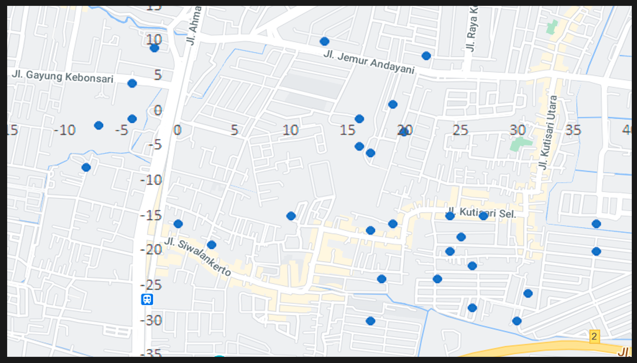
x | y
-4 | 4
16 | -5
22 | 8
0 | -16
3 | -19
24 | -20
24 | -15
16 | -1
10 | -15
-7 | -2
13 | 10
17 | -6
19 | 1
19 | -16
-8 | -8
-4 | -1
20 | -3
17 | -17
-2 | 9
23 | -24
31 | -26
37 | -20
30 | -30
26 | -22
37 | -16
25 | -18
17 | -30
26 | -28
27 | -15
18 | -24

